Instructivo
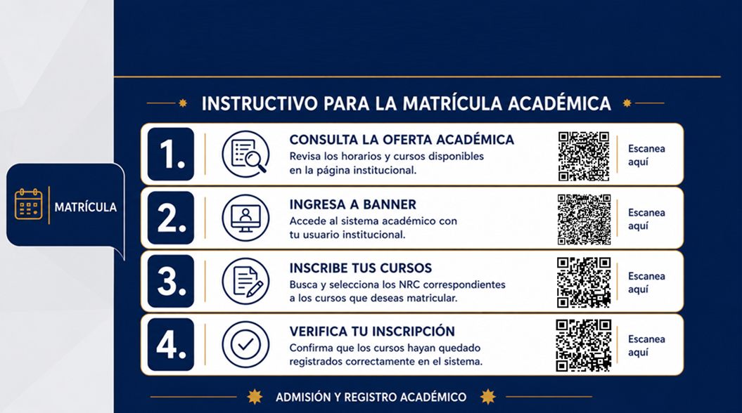

Índice


Semestre

1
2
Licenciatura en Educación Artística
3

4

5
Agosto - Noviembre 2026
6

7

8
9

10
Admisión y Registro Académico

3
Anterior
Siguiente
NRC | Sesión | Alfanúmerico | Nombre Asignatura(s) | Créditos | Día(s) | Hora Inicio | Hora Fin | Jornada | Modalidad | Sede(s)
14393 | 1 | DPEP42174 | Taller de Grafica | 2 | Jueves | 1830 | 2129 | Nocturna | Presencial | Sede Meléndez
14439 | 1 | DPEP43046 | Didactica General | 3 | Lunes | 1830 | 2129 | Nocturna | Presencial | Sede Meléndez
14440 | 1 | DPEP42172 | Psicologia Educativa | 2 | Martes | 1830 | 2129 | Nocturna | Presencial | Sede Meléndez
14441 | 1 | DPEP43173 | Expresiones Musicales | 3 | Miércoles | 1830 | 2129 | Nocturna | Presencial | Sede Meléndez
14211 | 1 | DPEP42154 | Electiva Bienestar | 2 | Sábado | 1200 | 1359 | Nocturna | Presencial | Sede Meléndez
13764 | 1 | DPLE43046 | Ingles III | 3 | Sábado | 1500 | 1859 | Nocturna | Presencial | Sede Meléndez
14442 | 1 | DPEP43195 | Electiva II | 3 | Viernes | 1830 | 2129 | Nocturna | Presencial | Sede Meléndez

8
Anterior
Siguiente
NRC | Sesión | Alfanúmerico | Nombre Asignatura(s) | Créditos | Día(s) | Hora Inicio | Hora Fin | Jornada | Modalidad | Sede(s)
13243 | 1 | DPEP42003 | Arte en Latinoamerica | 2 | Jueves | 1830 | 2029 | Nocturna | Presencial | Sede Meléndez
13239 | 1 | DPEP46056 | Practica Educativa II | 6 | Lunes | 1830 | 2029 | Nocturna | Presencial | Sede Meléndez
13237 | 1 | DPEP42047 | Investigacion Evaluativa | 2 | Martes | 1830 | 2029 | Nocturna | Presencial | Sede Meléndez
13921 | 1 | DPCH62019 | Etica Profesional | 2 | Miércoles | 1830 | 2029 | Nocturna | Presencial | Sede Meléndez
14419 | 1 | DPEP46056 | Practica Educativa II | 6 | - | - | - | - | Presencial | -
13858 | 1 | DPEP42018 | Electiva Complementaria I | 2 | Sábado | 800 | 1059 | Nocturna | Presencial | Sede Meléndez
13244 | 1 | DPEP44005 | Audiovisuales | 3 | Viernes | 1830 | 2129 | Nocturna | Presencial | Sede Meléndez

9
Anterior
Siguiente
NRC | Sesión | Alfanúmerico | Nombre Asignatura(s) | Créditos | Día(s) | Hora Inicio | Hora Fin | Jornada | Modalidad | Sede(s)
13261 | 1 | DPEP43057 | Procesos Creativos Escenicos | 3 | Jueves | 1830 | 2129 | Nocturna | Presencial | Sede Meléndez
13254 | 1 | DPEP46064 | Sistematizacion Educativa I | 6 | Lunes | 1830 | 2129 | Nocturna | Presencial | Sede Meléndez
13259 | 1 | DPEP42004 | Arte y Medio Ambiente | 2 | Martes | 1830 | 2029 | Nocturna | Presencial | Sede Meléndez
13260 | 1 | DPEP42035 | Gestion de Proy. : Arte y Paz | 2 | Miércoles | 1830 | 2029 | Nocturna | Presencial | Sede Meléndez
14420 | 1 | DPEP46064 | Sistematizacion Educativa I | 6 | - | - | - | - | Presencial | -
13862 | 1 | DPEP42019 | Electiva Complementaria II | 2 | Viernes | 1830 | 2129 | Nocturna | Presencial | Sede Meléndez

10
Anterior
Siguiente
NRC | Sesión | Alfanúmerico | Nombre Asignatura(s) | Créditos | Día(s) | Hora Inicio | Hora Fin | Jornada | Modalidad | Sede(s)
14256 | 1 | DPEP42020 | Electiva Complementaria III | 2 | Jueves | 1830 | 2129 | Nocturna | Presencial | Sede Meléndez
13267 | 1 | DPEP46065 | Sistematizacion Educativa II | 6 | Lunes | 1830 | 2129 | Nocturna | Presencial | Sede Meléndez
13268 | 1 | DPEP43068 | Taller Inte. de Artes Visuales | 3 | Miércoles | 1830 | 2129 | Nocturna | Presencial | Sede Meléndez
14421 | 1 | DPEP46065 | Sistematizacion Educativa II | 6 | - | - | - | - | Presencial | -
14426 | 1 | DPCH62086 | Opcion de Grado | 2 | Sábado | 800 | 959 | Nocturna | Presencial | Sede Meléndez

